关系图
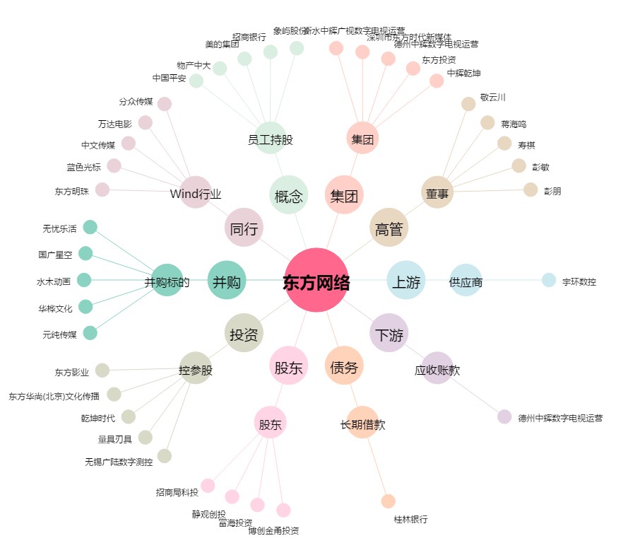
东方网络[002175.SZ] - 关系概览图

